Coba 3 DML
DATA MANIPULATION LANGUAGE
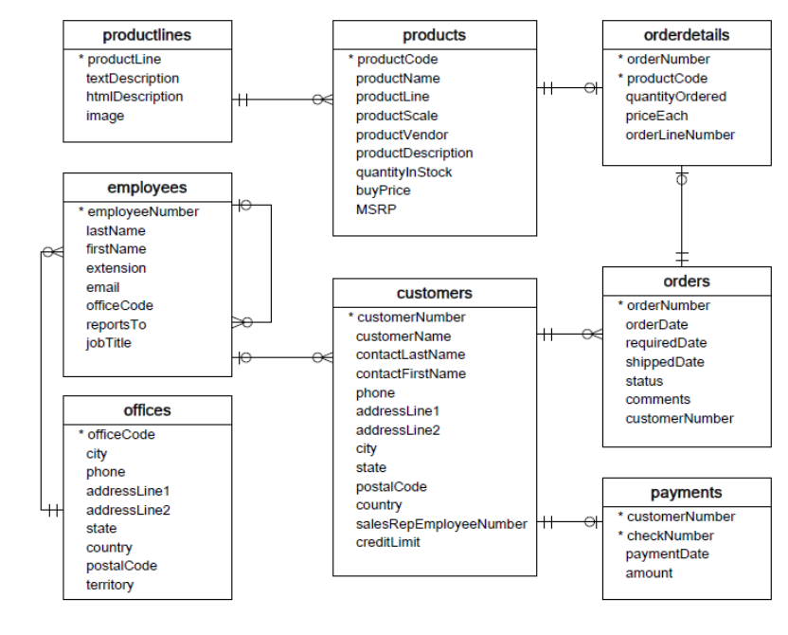
SELECT
memilih atau menampilkan kolom tertentu

WHERE
memfilter
 | tabel products
WHERE LIKE
memfilter berdasarkan huruf atau angka tertentu

ORDER BY
mengurutkan

GROUP BY
mengelompokan

PR
SELECT
memilih atau menampilkan kolom tertentu

WHERE
memfilter
 | tabel customers | NUMBER,NAME,PHONE
WHERE LIKE
memfilter berdasarkan huruf atau angka tertentu

ORDER BY
mengurutkan

GROUP BY
mengelompokan

